Sheet1
仓储/电商公司：义乌昌仓进出口有限公司保税仓理货报告
核注清单号：QD292526I000077984 |  | 二线 |  |  |  | 商家（账册号）：子鼎 |  |  |  | 预录入号：
 |  |  |  |  |  |  |  |  |  | 到货时间：20260717
项号 | 中文品名 | 货主料号 | 条形码 | 理论入库数据 | 规格 | 实际入库数量 |  | 差异数量 |  | 有效期 | 批次
 |  |  |  |  |  | 合格品 | 残次品 | 多到货 | 少到货
1 | HERMES爱马仕大地男士香水EDT100ML | 法国 | 3346130009603 | 20 | 瓶 | 10 |  |  |  |  | 36734
 |  |  |  |  |  |  | 1 |  |  |  | 36734 | 鉴定膜破 | 变形
 |  |  |  |  |  |  | 4 |  |  | 2028-12-17 | 36430 |  | 无塑封膜 | 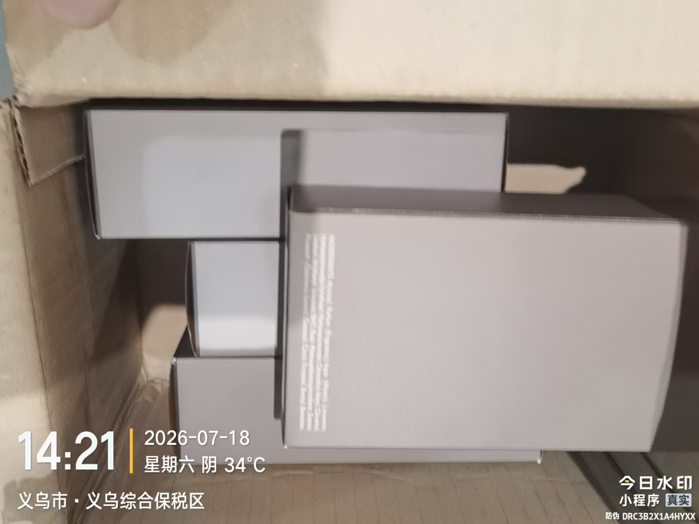
 |  |  |  |  |  |  | 1 |  |  | 2028-12-17 | 36430 | 鉴定 | 无塑封膜
 |  |  |  |  |  | 4 |  |  |  | 2028-12-17 | 36430 |  | 有抖音码
2 | HERMES爱马仕大地男士香水50ML | 两件套:3346130010647 | 3346130009610 | 46 | 瓶 | 22 |  |  |  |  | 35952 |  | 有抖音码 | 贴的条码
 |  |  |  |  |  |  | 1 |  |  |  | 35952 | 鉴定 | 有抖音码 | 贴的条码+膜破
3 | HERMES爱马仕尼罗河花园香水EDT100ML | 法国 | 3346138900087 | 21 | 瓶 | 2 |  |  |  |  | 26435
 |  |  |  |  |  |  | 1 |  |  |  | 26435 | 鉴定膜破
 |  |  |  |  |  |  | 8 |  |  |  | 36670 |  | 有抖音码 | 有胶 | 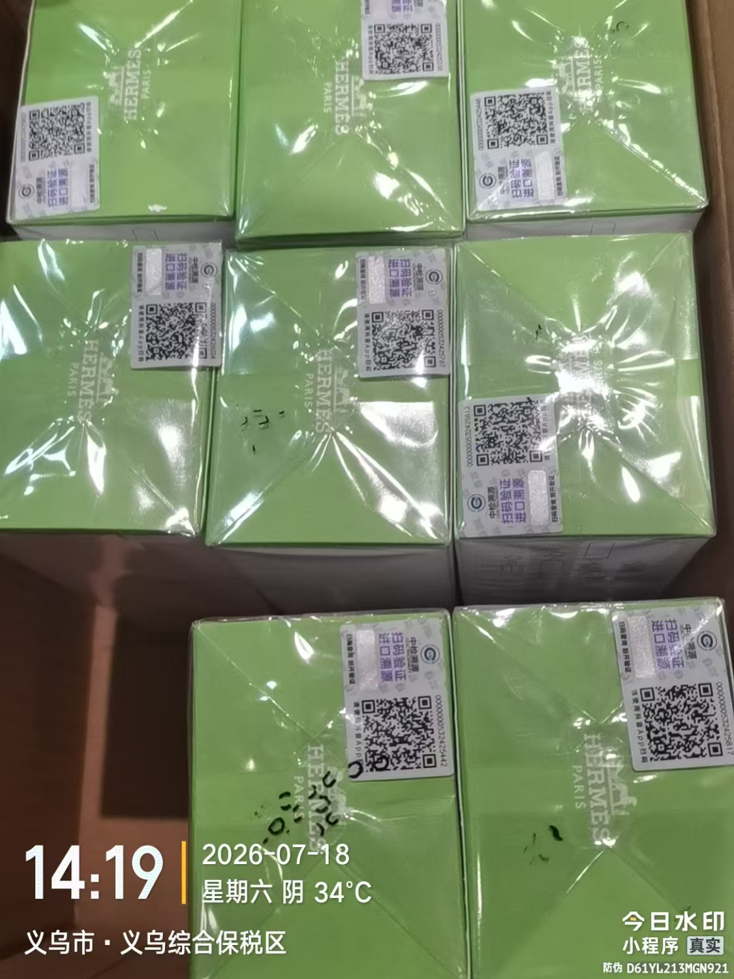
 |  |  |  |  |  |  | 4 |  |  |  | 36670 |  |  | 变形 | 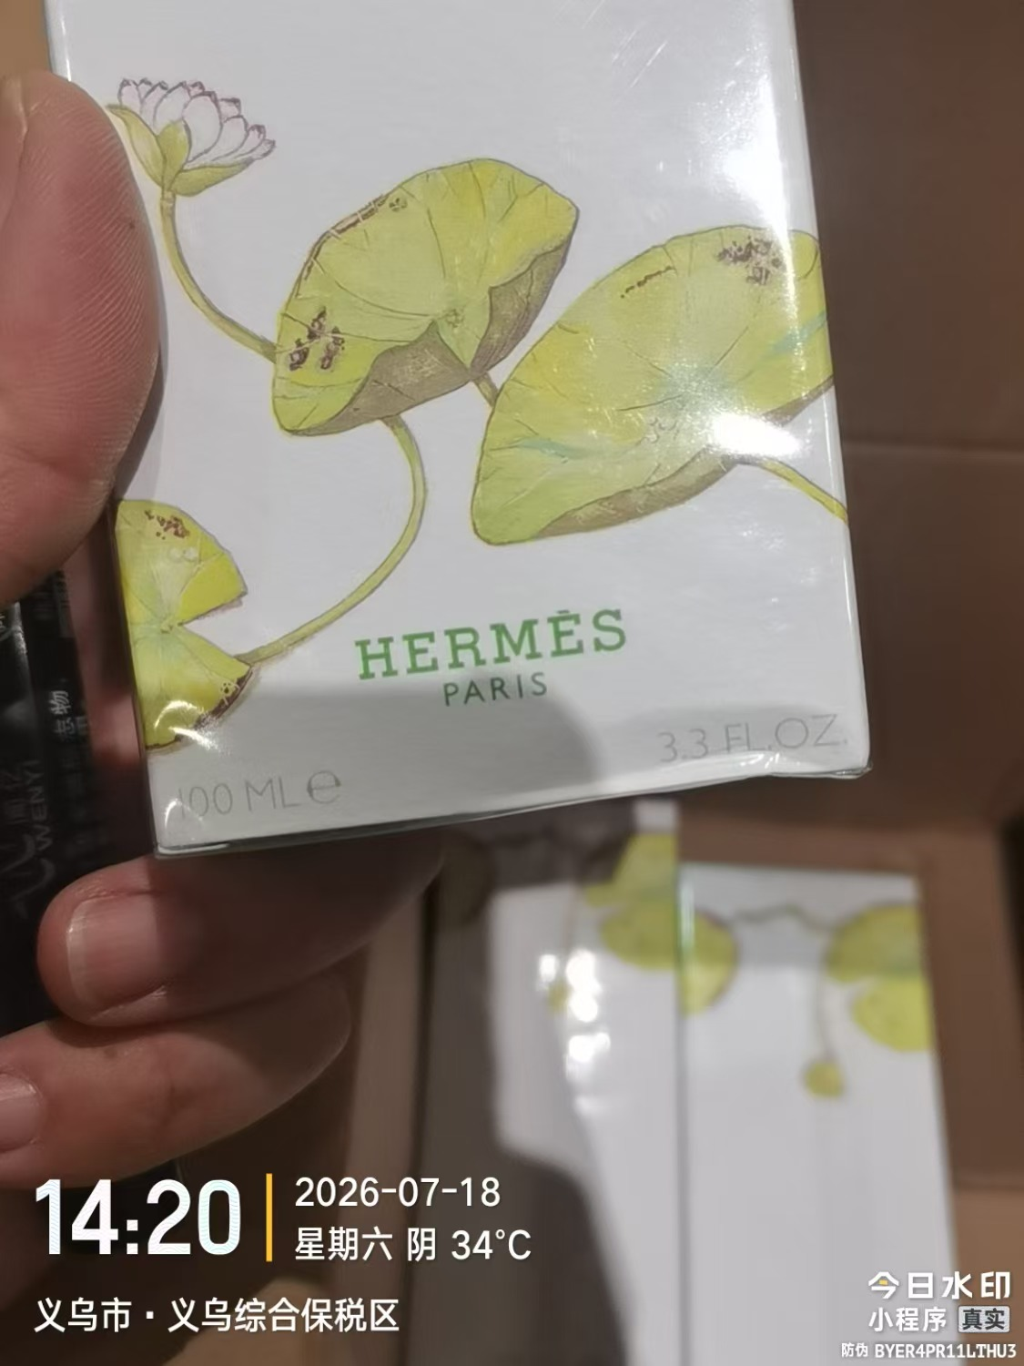 | 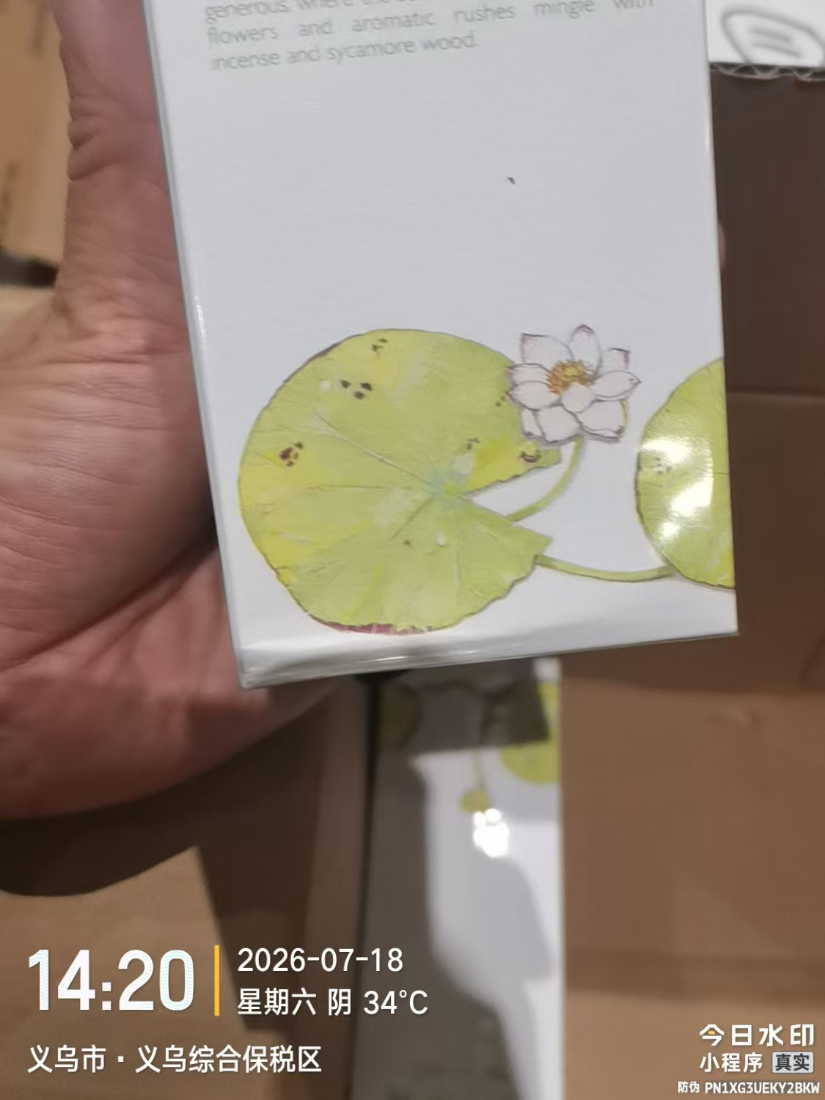
 |  |  |  |  |  |  | 1 |  |  |  | 36670 | 鉴定膜破 |  | 变形 | 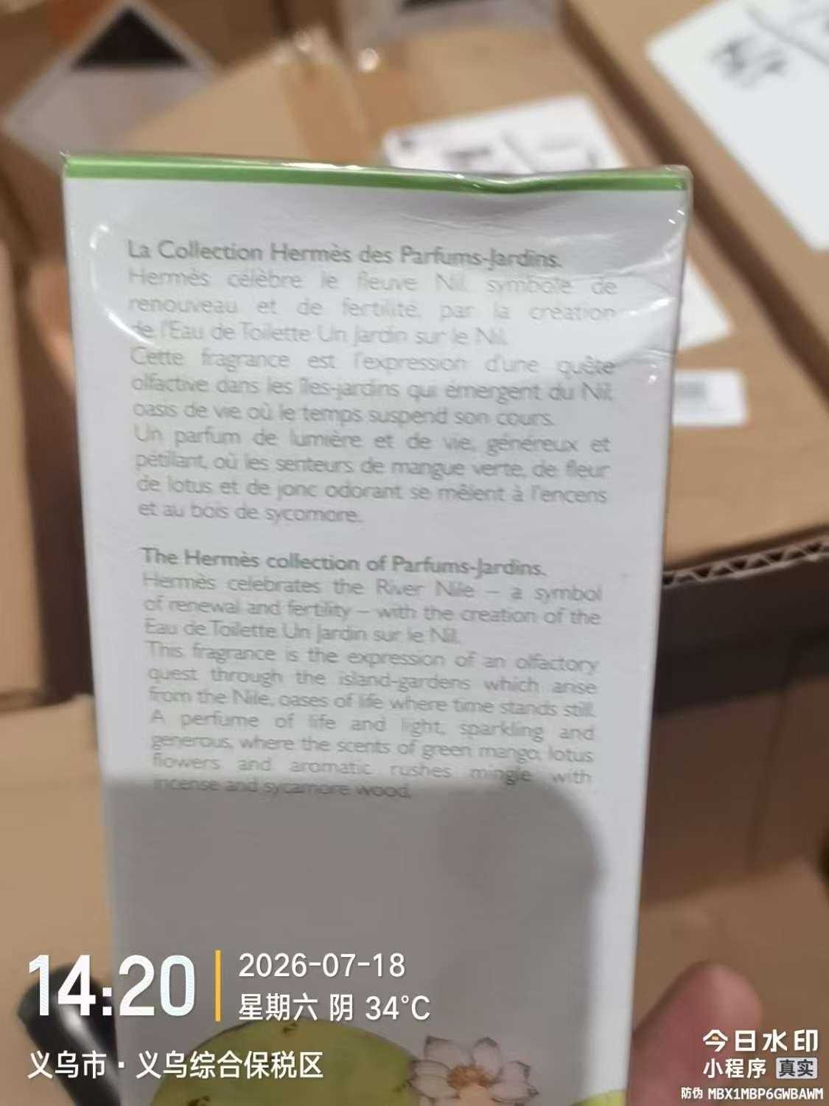
 |  |  |  |  |  |  | 5 |  |  |  | 36670 |  |  | 无塑封膜 | 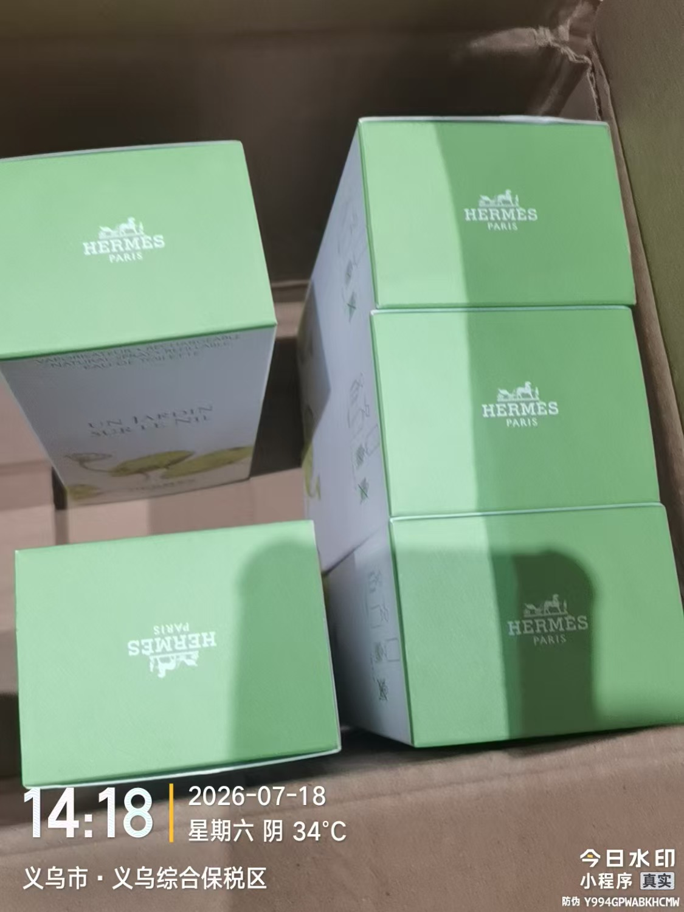
4 | HERMES爱马仕尼罗河花园香水EDT50ML | 法国 | 3346138900094 | 61 | 瓶 | 1 |  |  |  |  | 37028
 |  |  |  |  |  |  | 15 |  |  |  | 37028 |  | 有抖音码 | 有胶 | 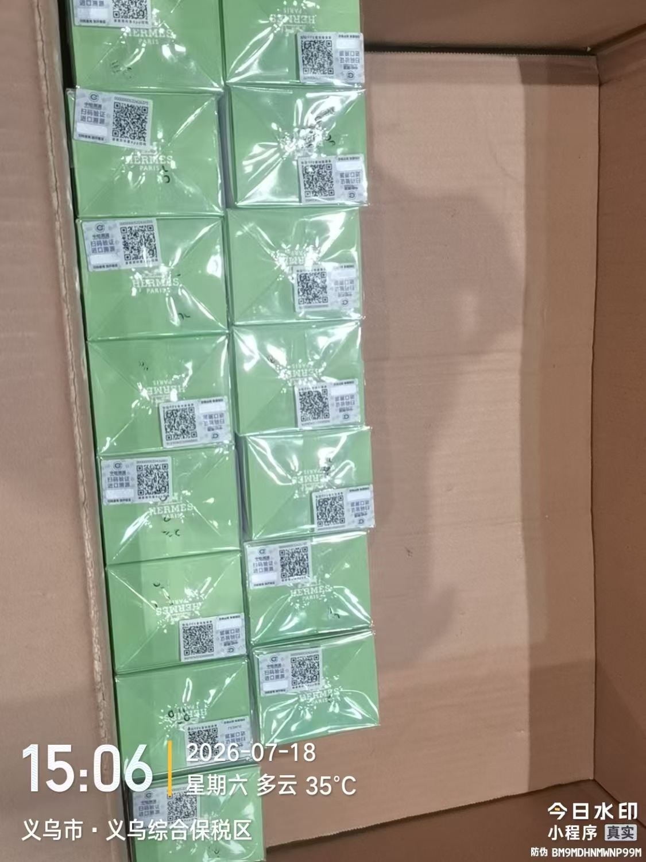
 |  |  |  |  |  |  | 1 |  |  |  | 37028 |  | 无塑封膜 | 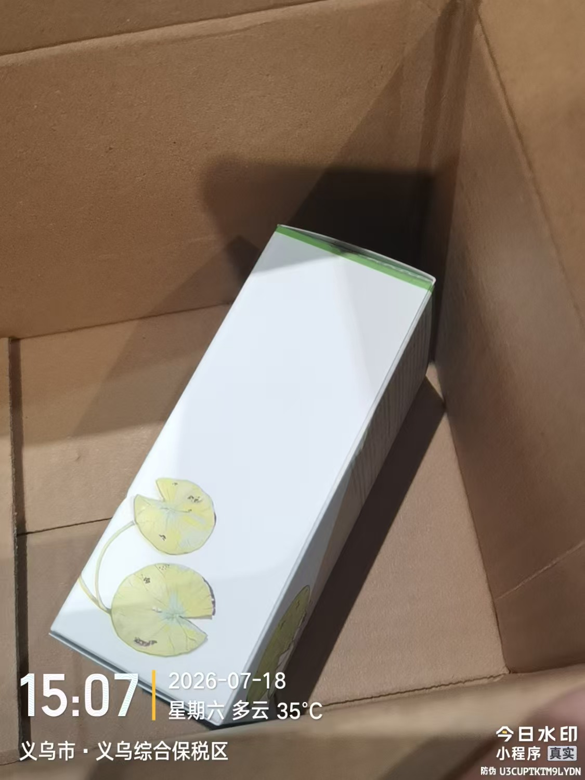
 |  |  |  |  |  |  | 1 |  |  |  | 37028 | 鉴定 | 无塑封膜 | 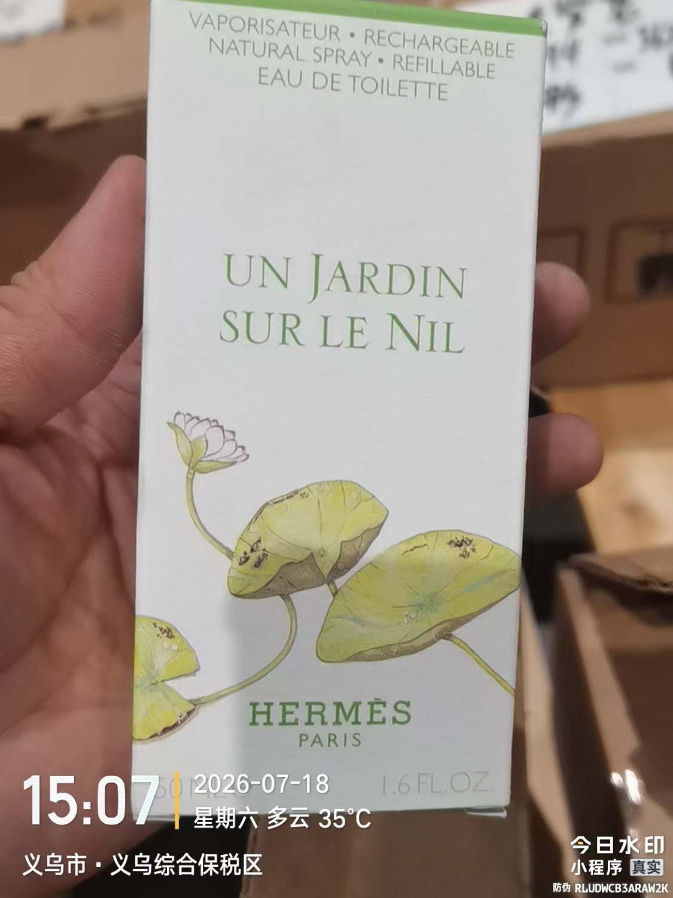
 |  |  |  |  |  | 8 |  |  |  |  | 36264
 |  |  |  |  |  |  | 5 |  |  |  | 36264 |  | 变形 |  | 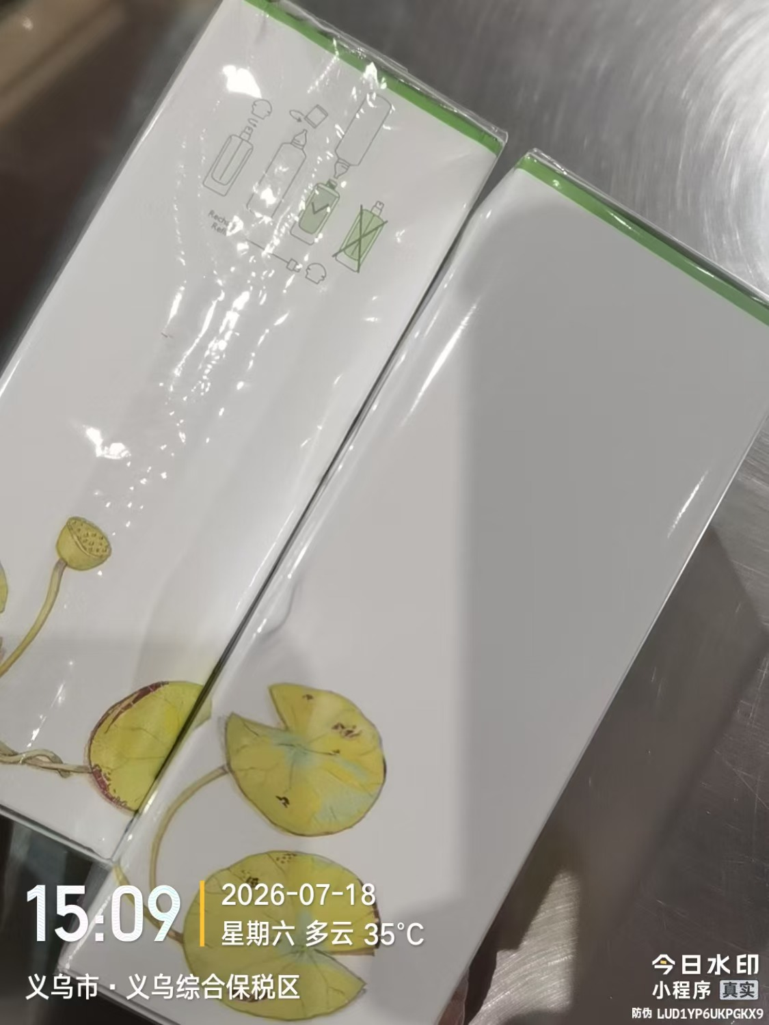 | 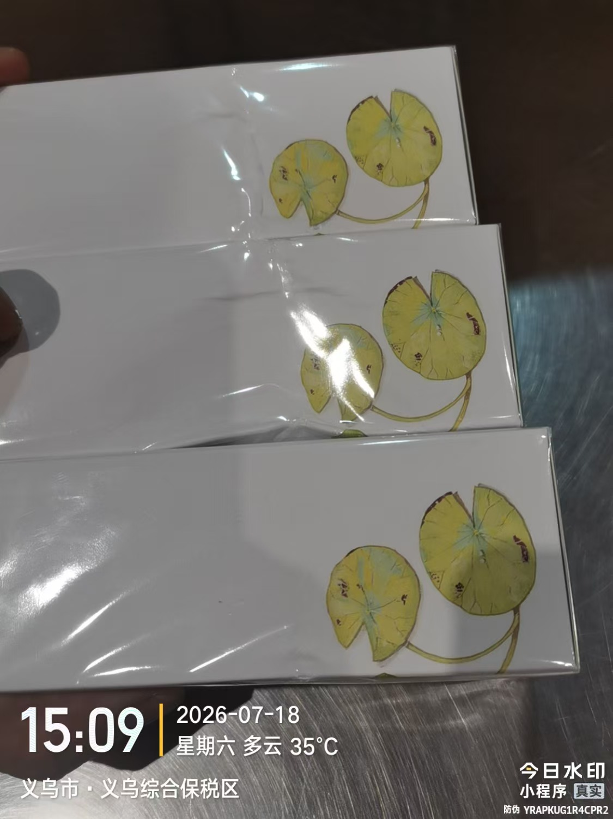
 |  |  |  |  |  |  | 1 |  |  |  | 36264 | 鉴定膜破 | 变形
 |  |  |  |  |  |  | 20 |  |  |  | 36264 |  | 有抖音码 | 有胶 | 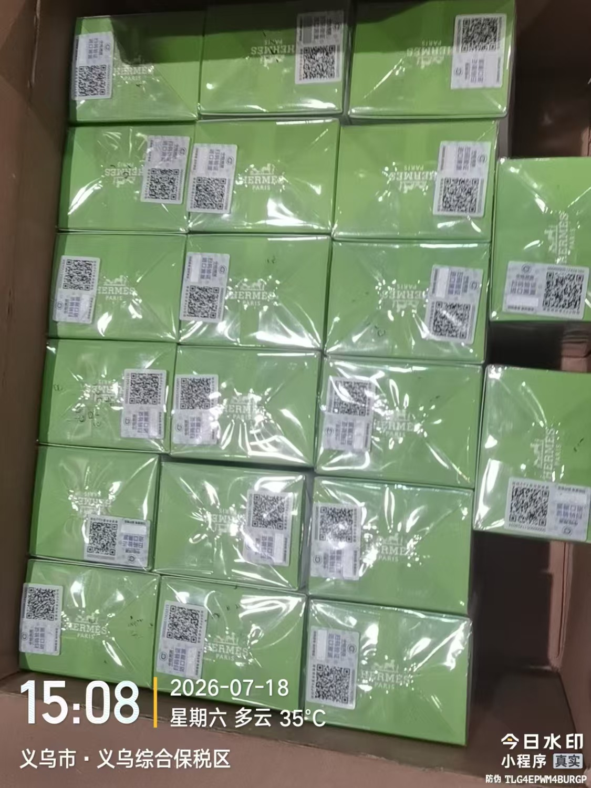
 |  |  |  |  |  |  | 1 |  |  |  | 36264 |  | 无塑封膜
 |  |  |  |  |  | 5 |  |  |  |  | 36264 |  | 有抖音码+全球购码
 |  |  |  |  |  |  |  |  | 3
5 | JOMALONELONDON祖玛珑青柠罗勒与柑橘香水30ML | 英国 | 690251000036 | 8 | 瓶 | 7 |  |  |  | 2028-07-01 | A75 |  | 有抖音码
 |  |  |  |  |  | 1 |  |  |  | 2028-07-01 | A75 | 鉴定 | 有抖音码
6 | JOMALONELONDON祖玛珑柚子香水EDC30ML | 英国 | 690251000104 | 101 | 瓶 | 100 |  |  |  | 2028-07-01 | A75 |  | 有抖音码
 |  |  |  |  |  |  | 1 |  |  | 2028-07-01 | A75 | 鉴定、袋子破损 | 有抖音码
7 | JOMALONELONDON祖玛珑红玫瑰香水EDC30ML | 英国 | 690251002245 | 110 | 瓶 | 109 |  |  |  | 2028-07-01 | A75 |  | 有抖音码
 |  |  |  |  |  | 1 |  |  |  | 2028-07-01 | A75 | 鉴定 | 有抖音码
8 | JOMALONE祖玛珑橙花香水30ML带蝴蝶结 | 英国 | 690251006564 | 6 | 瓶 | 5 |  |  |  | 2028-06-01 | A65 |  | 有抖音码
 |  |  |  |  |  | 1 |  |  |  | 2028-06-01 | A65 | 鉴定 | 有抖音码
9 | JOMALONELONDON/祖玛珑杏桃花与蜂蜜香水30ML带丝带 | 英国 | 690251009008 | 100 | 瓶 | 99 |  |  |  | 2028-08-01 | A85 |  | 有抖音码+全球购码
 |  |  |  |  |  | 1 |  |  |  | 2028-08-01 | A85 | 鉴定 | 有抖音码
10 | JOMALONELONDON/祖玛珑黑石榴香水30ML | 英国 | 690251009435 | 130 | 瓶 | 129 |  |  |  | 2028-03-01 | A35
 |  |  |  |  |  | 1 |  |  |  | 2028-03-01 | A35 | 鉴定 | 有抖音码
11 | JOMALONELONDON/祖玛珑英国梨与小苍兰香水100ML | 英国 | 690251019113,690251133444 | 151 | 瓶 | 10 |  |  |  | 2028-10-01 | AA5
 |  |  |  |  |  |  | 18 |  |  | 2028-10-01 | AA5 |  |  | 袋子破损 | 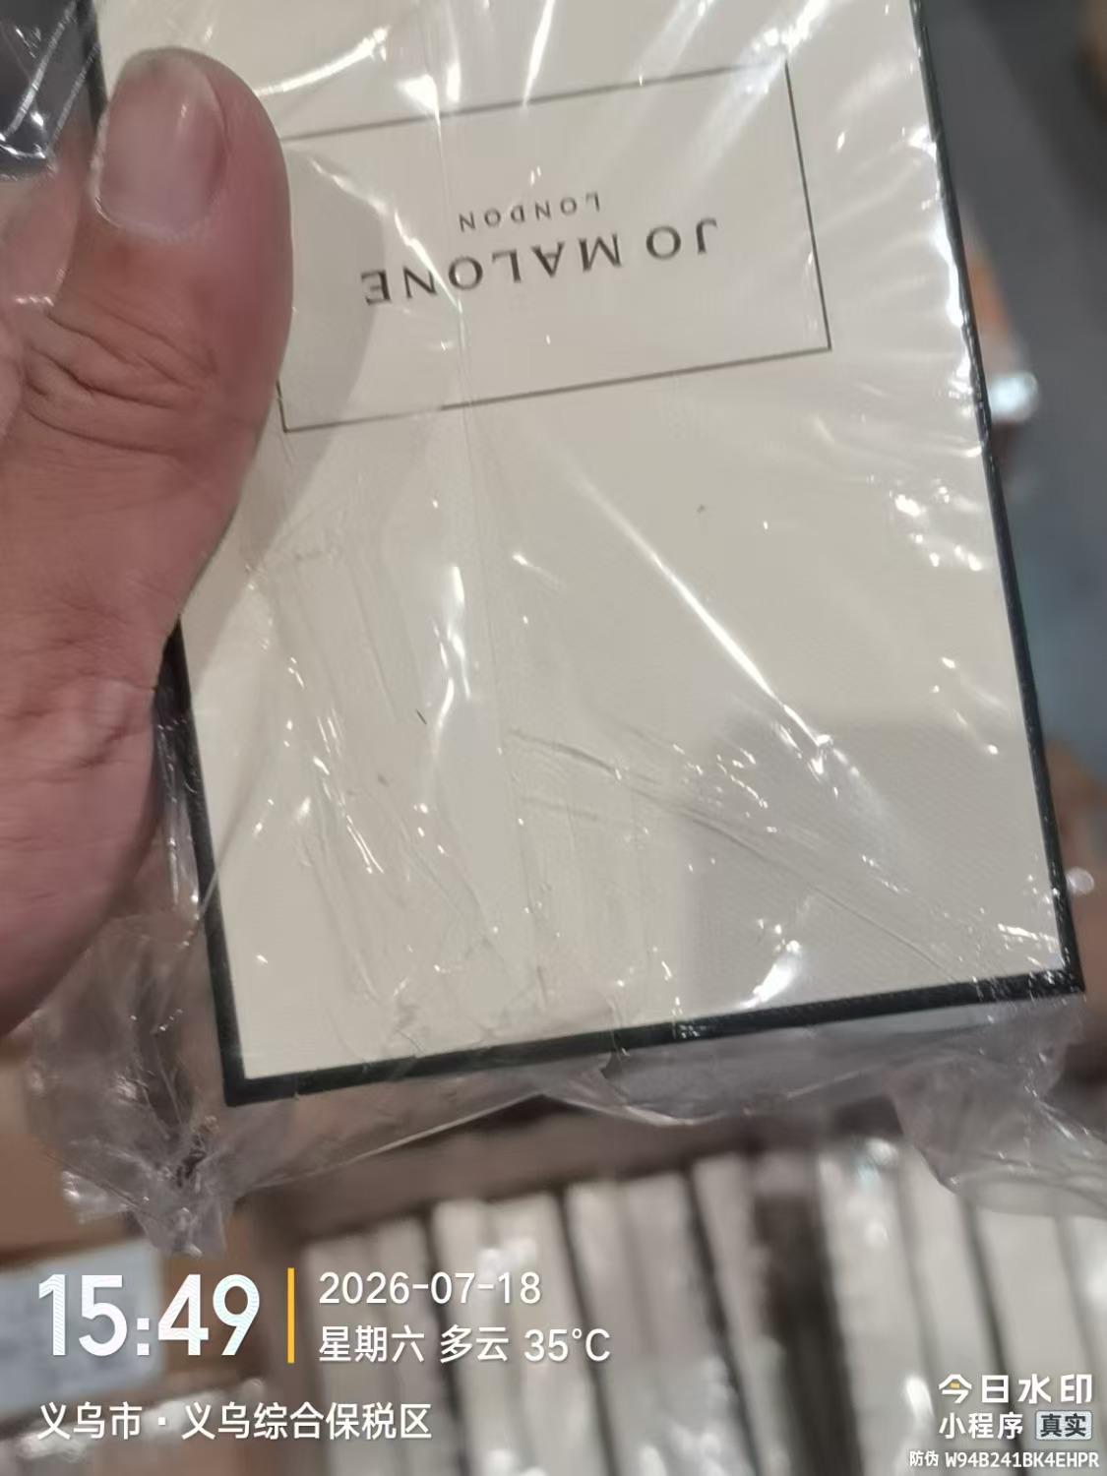
 |  |  |  |  |  | 3 |  |  |  | 2028-10-01 | AA5 |  | 有抖音码+全球购码
 |  |  |  |  |  |  | 1 |  |  | 2028-10-01 | AA5 | 鉴定、封口贴破损 | 有抖音码+全球购码 | 无袋
 |  |  |  |  |  | 118 |  |  |  | 2028-10-01 | AA5 |  | 有抖音码
 |  |  |  |  |  |  |  |  | 1
12 | JOMALONELONDON祖玛珑蓝风铃香水EDC100ML | 英国 | 690251021734 | 70 | 瓶 | 12 |  |  |  | 2027-12-01 | AC4 |  | 有抖音码+全球购码
 |  |  |  |  |  |  | 32 |  |  | 2027-12-01 | AC4 |  |  | 袋子破损 | 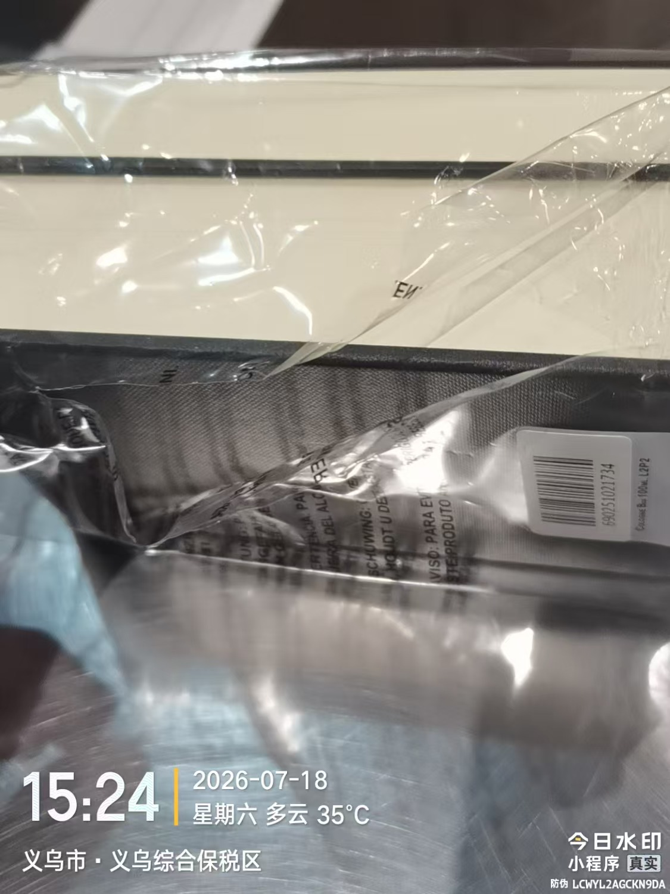
 |  |  |  |  |  |  | 1 |  |  | 2027-12-01 | AC4 | 鉴定 |  | 袋子破损
 |  |  |  |  |  | 24 |  |  |  | 2027-12-01 | AC4
 |  |  |  |  |  |  |  |  | 1
13 | 祖玛珑蓝风铃香水30ML带蝴蝶结 | 英国 | 690251021741 | 27 | 瓶 | 14 |  |  |  | 2028-06-01 | B65
 |  |  |  |  |  | 11 |  |  |  | 2028-06-01 | B65 |  | 有抖音码
 |  |  |  |  |  | 1 |  |  |  | 2028-06-01 | B65 | 鉴定 | 有抖音码
 |  |  |  |  |  |  | 1 |  |  | 2028-02-01 | B25 | 鉴定 | 无袋
14 | JOMALONELONDON祖玛珑黑莓与月桂叶香水带蝴蝶结30ML | 英国 | 690251026098 | 62 | 瓶 | 61 |  |  |  | 2028-09-01 | A95 |  | 有抖音码
 |  |  |  |  |  |  | 1 |  |  | 2028-09-01 | A95 | 鉴定、封口贴破损 | 有抖音码
15 | JOMALONE祖玛珑祖玛珑牡丹与胭红麂绒香水30ML带丝带 | 英国 | 690251028405 | 101 | 瓶 | 100 |  |  |  | 2028-05-01 | C55 |  | 有抖音码
 |  |  |  |  |  |  | 1 |  |  | 2028-05-01 | C55 | 鉴定膜破 | 有抖音码
16 | JOMALONELONDON祖玛珑鼠尾草与海盐香水30ML | 英国 | 690251033720 | 237 | 瓶 | 235 |  |  |  | 2028-10-01 | CA5
 |  |  |  |  |  | 1 |  |  |  | 2028-10-01 | CA5 | 鉴定 | 有抖音码
 |  |  |  |  |  |  |  |  | 1
17 | JOMALONELONDON祖玛珑含羞草与小豆蔻香水EDC30ML | 英国 | 690251042302 | 131 | 瓶 | 130 |  |  |  | 2028-05-01 | A55 |  | 有抖音码
 |  |  |  |  |  | 1 |  |  |  | 2028-05-01 | A55 | 鉴定 | 有抖音码
18 | JOMALONELONDON祖玛珑英国橡木与榛果香水EDC30ML | 英国 | 690251057009 | 5 | 瓶 | 3 |  |  |  | 2028-01-01 | B15 |  | 有抖音码+全球购码
 |  |  |  |  |  | 1 |  |  |  | 2028-01-01 | B15 | 鉴定 | 有抖音码+全球购码
 |  |  |  |  |  |  |  |  | 1
19 | JOMALONE祖玛珑忍冬与印蒿香水30ML | 英国 | 690251063260 | 122 | 瓶 | 121 |  |  |  | 2028-06-01 | A65 |  | 有抖音码
 |  |  |  |  |  |  | 1 |  |  | 2028-06-01 | A65 | 鉴定、袋子破损 | 有抖音码
20 | JOMALONELONDON祖玛珑虞美人与大麦香水EDC30ML | 英国 | 690251082803 | 101 | 瓶 | 99 |  |  |  | 2028-09-01 | B95 |  | 有抖音码
 |  |  |  |  |  | 1 |  |  |  | 2028-09-01 | B95 | 鉴定 | 有抖音码
 |  |  |  |  |  | 1 |  |  |  | 2028-07-01 | A75 | 鉴定
21 | JOMALONELONDON祖玛珑银桦与薰衣草香水EDC30ML | 英国 | 690251118595 | 111 | 瓶 | 110 |  |  |  | 2028-10-01 | CA5
 |  |  |  |  |  | 1 |  |  |  | 2028-10-01 | CA5 | 鉴定 | 有抖音码
22 | VERSACE范思哲粉耀晶钻香水EDT90ML | 意大利 | 8011003993826 | 510 | 瓶 | 502 |  |  |  |  | 307F11A |  | 有抖音码
 |  |  |  |  |  |  | 1 |  |  |  | 307F11A | 鉴定膜破 | 有抖音码
 |  |  |  |  |  | 2 |  |  |  |  | 294F24D |  | 有抖音码
 |  |  |  |  |  |  | 1 |  |  |  | 294F24D | 鉴定膜破 | 有抖音码
 |  |  |  |  |  |  | 1 |  |  |  | 293F24D |  |  | 变形 | 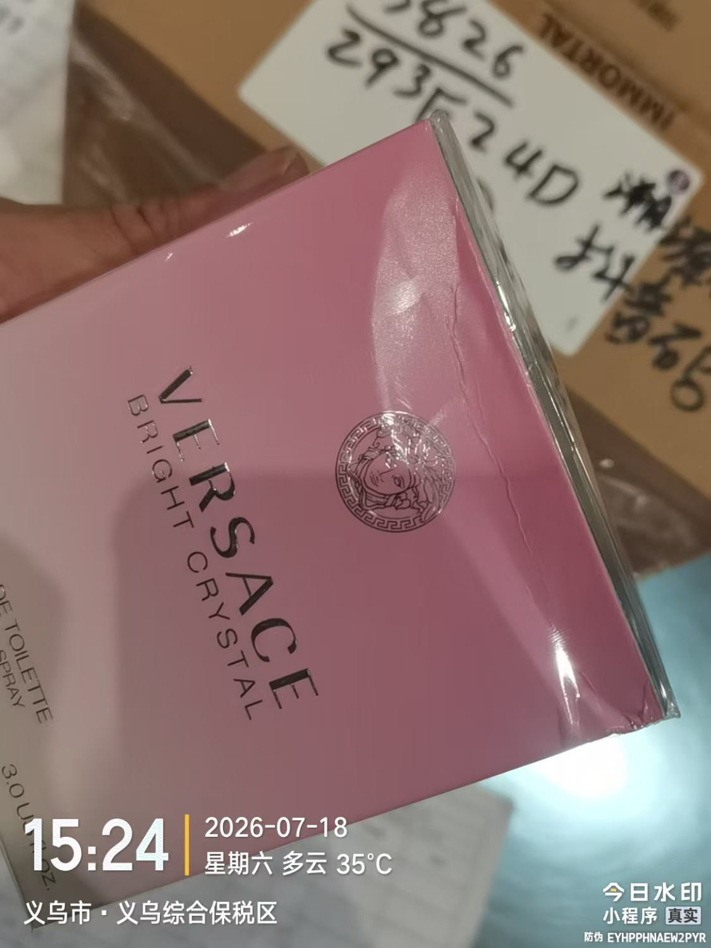
 |  |  |  |  |  |  | 1 |  |  |  | 293F24D | 鉴定膜破 |  | 变形 | 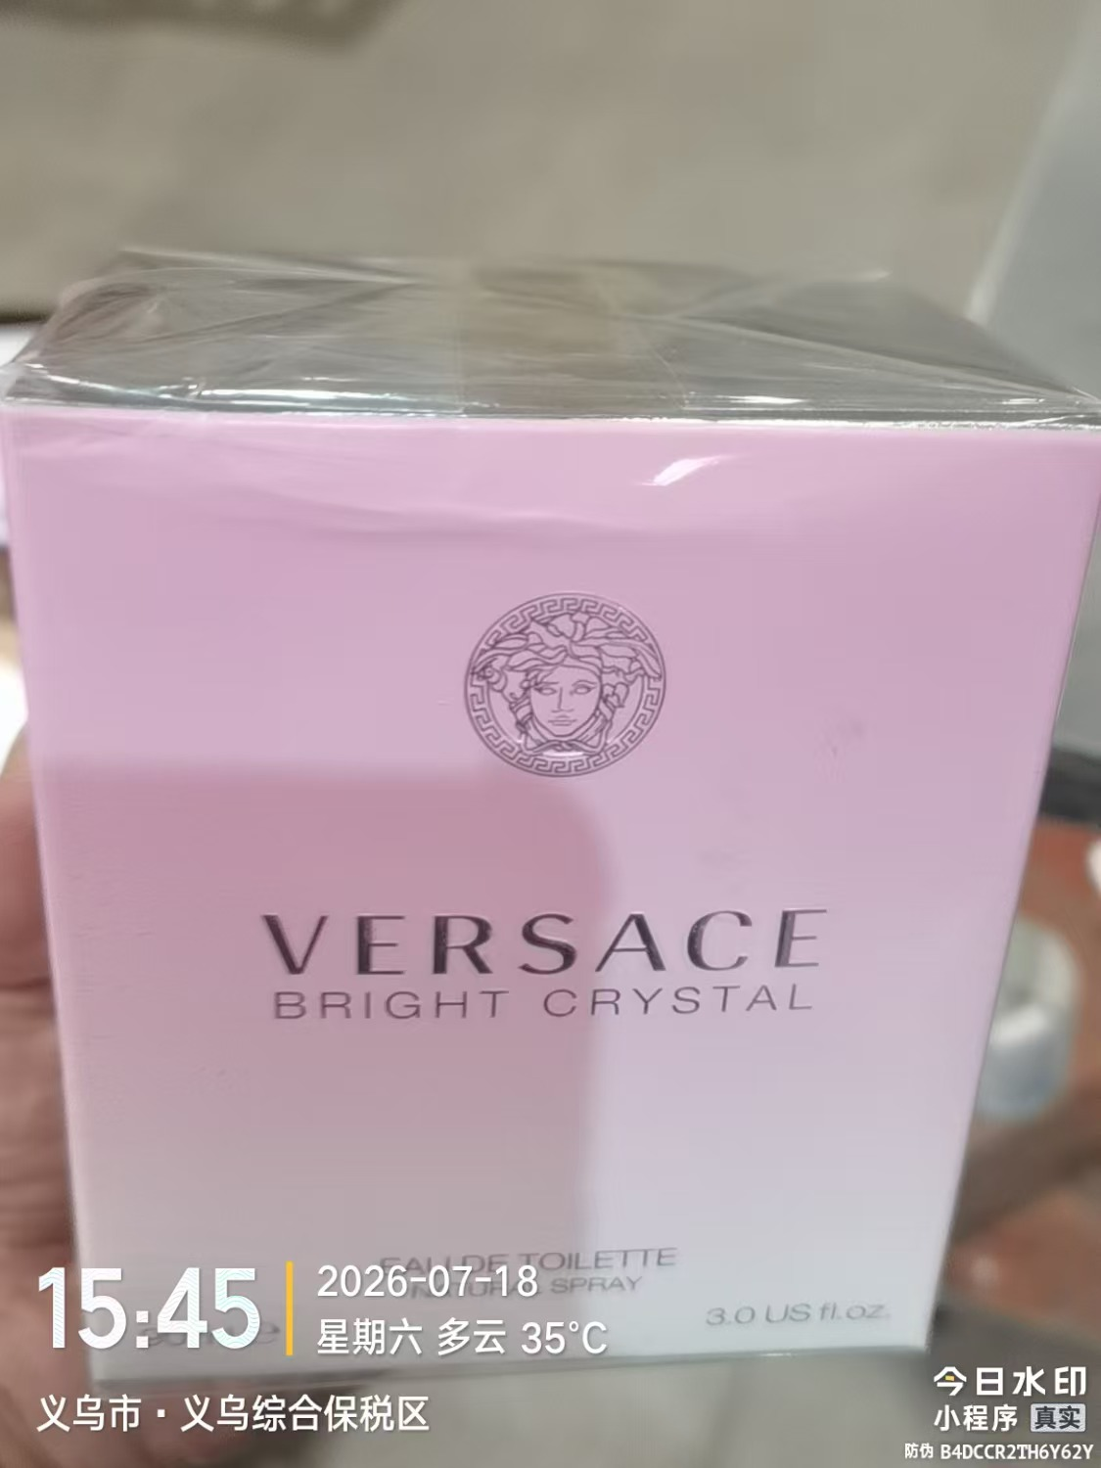
 |  |  |  |  |  | 1 |  |  |  |  | 293F24D |  | 有抖音码+全球购码
 |  |  |  |  |  |  |  |  | 1
合计 |  |  |  | 2231 |  | 2069 | 131 | 0 | 8
 |  |  |  |  |  |  |  | 差异合计： | 0
备注： | 数据单位：以向海关申报单位为准。
开始理货时间：20260718结束理货时间：20260718
理货地址：
本报告以打印版本为准，手写（或涂改）无效。

